Sheet2
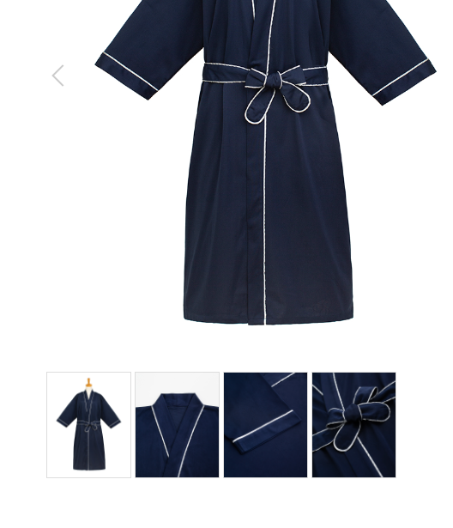
羽織
製品番号: | GS-H001
分類 | HAORI 半天
素材： | ポリエステル100%

 |  | 1.修饰图片，去掉小胳膊，小夹子，背景
 |  | 2.本章图片有细节图。 | 图例如下

